상품제안서
쿨론 모던스타일 폴로 카라티셔츠 | 상품코드: S29904

 |  |  |  |  |  |  | 02-713-8555 | www.synergygift.co.kr
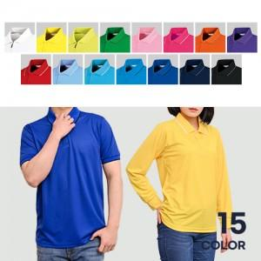

【상세/제작정보】

【인쇄/포장옵션】 | 실크, 자수, 풀칼라 / OPP(비닐)

【공급단가】 | 수량 | 50~ | 100~ | 500~ | 1,000~ | 2,000~
*VAT별도 | 아동사이즈 반팔 | 10,140원 | 9,220원 | 8,770원 | 8,550원 | 8,400원
 | 성인사이즈 반팔 | 10,790원 | 9,840원 | 9,360원 | 9,120원 | 8,960원
 | 아동사이즈 긴팔 | 11,440원 | 10,450원 | 9,940원 | 9,690원 | 9,520원
 | 성인사이즈 긴팔 | 12,090원 | 11,070원 | 10,530원 | 10,260원 | 10,080원

【상품 URL】 | https://www.synergygift.co.kr:443/src/goods_detail.php?gdno=29904

